Sheet1
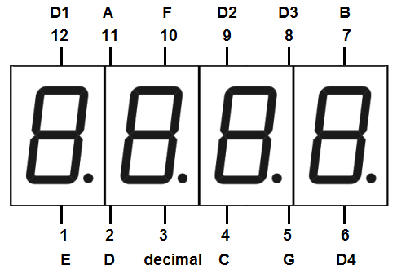
7 Segment (DAQ) | Pin | Accelerometer (Main) | Pin

A | 22 | VCC | 5V
B | 23 | GND | GND
C | 24 | SCL | 21
D | 25 | SDA | 20
E | 26
F | 27
G | 28
D1 | 29
D2 | 30
D3 | 31
D4 | 32

